상품제안서
마이브렐라 크리스탈 콤비 6K 3단 자동 경량 양우산(UPF50+) | 상품코드: S42800

 |  |  |  |  |  |  | 02-713-8555 | www.synergygift.co.kr
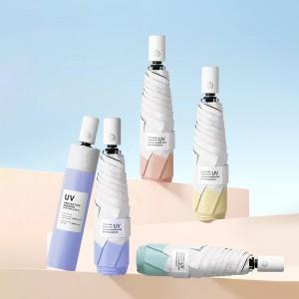

【상세/제작정보】 | <p><span style="font-size: 18.6667px;">※ 풀컬러인쇄 별도문의</span>​</p>

【인쇄/포장옵션】 | 손잡이실크1도, 원단1도인쇄 / 포장지포장

【공급단가】 | 수량 | 30~ | 100~ | 500~ | 1,000~ | 3,000~
*VAT별도 | 단가 | 12,500원 | 11,790원 | 10,860원 | 10,660원 | 10,300원

【상품 URL】 | https://www.synergygift.co.kr:443/src/goods_detail.php?gdno=42800

